상품제안서
수첩형메모잇_3쪽(중) (주문제작형) | 상품코드: S05307

 |  |  |  |  |  |  | 02-713-8555 | www.synergygift.co.kr
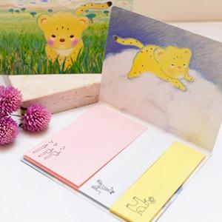

【상세/제작정보】 | 다향한 사이즈 색상 기분 따라 한장씩 사용

【인쇄/포장옵션】 | 풀칼라 / OPP(비닐)

【공급단가】 | 수량 | 1,000~ | 2,000~ | 3,000~ | 5,000~ | 10,000~
*VAT별도 | 20매 | 320원 | 300원 | 270원 | 260원 | 220원
 | 30매 | 400원 | 380원 | 350원 | 320원 | 280원
 | 50매 | 510원 | 490원 | 460원 | 410원 | 360원

【상품 URL】 | https://www.synergygift.co.kr:443/src/goods_detail.php?gdno=5593

